Sheet1
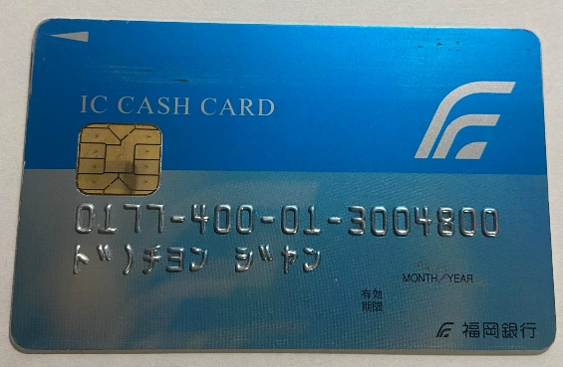
THÔNG TIN THẺ CÔNG TY
会社口座の情報
会社名 | Tên công ty | 合同会社TRUONG GIANG
銀行名 | Ngân hàng | 福岡銀行
支店 | Chi nhánh | 北九州営業部
種類 | Loại Thẻ | 普通
口座番号 | Số TK | 3004800
Chuyển khoản từ Yuchou qua Ngân hàng Fukuoka - Banking App

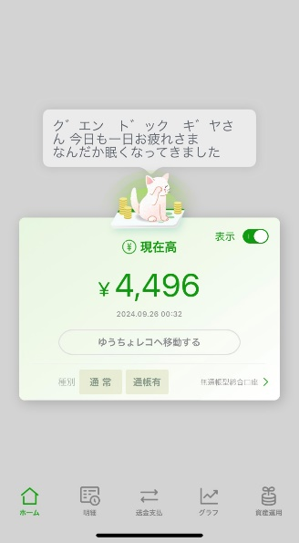 |  | Màn hình khởi động App

Đã che

Đã che

 |  | 1.Chọn 送金支払 | 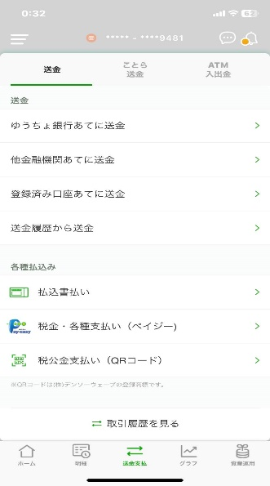

Đã che

Đã che

 |  |  | 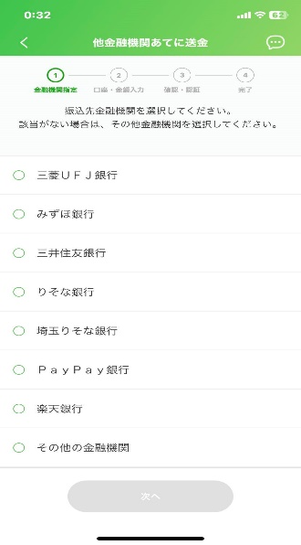
 |  | 2.Chọn 他金融機関あてに送金

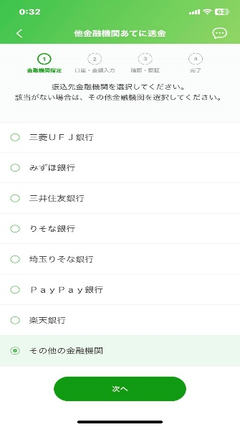 |  | 3.Chọn その他の金融機関 | 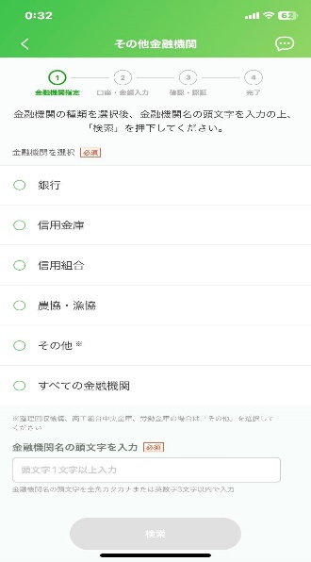
 |  | 4.Chọn 次へ

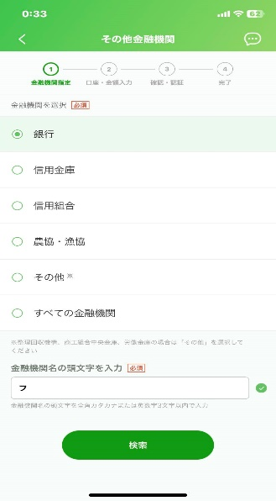 |  | 5.Chọn 銀行 | 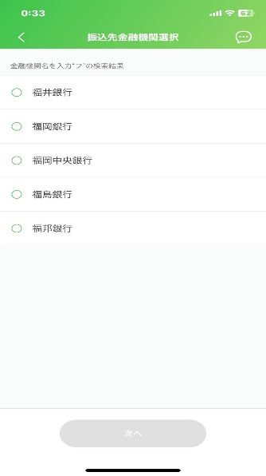
 |  | 6.Nhập chữ Katakana フ
 |  | 7.Chọn 検索

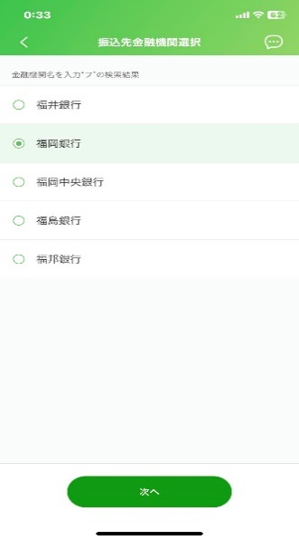 |  | 8.Chọn 福岡銀行 | 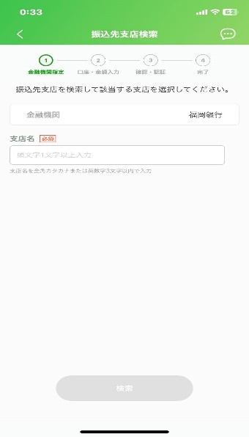
 |  | 9.Chọn 次へ

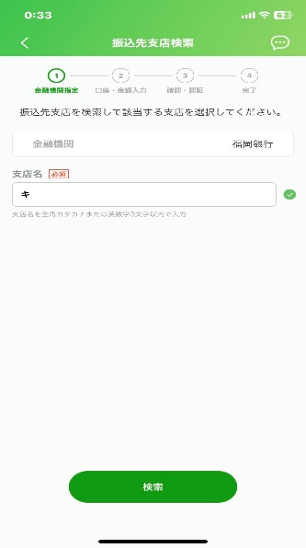 |  | 10.Nhập chữ Katakana キ | 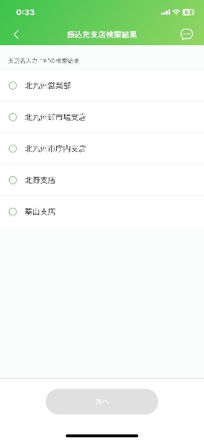
 |  | 11.Chọn 検索

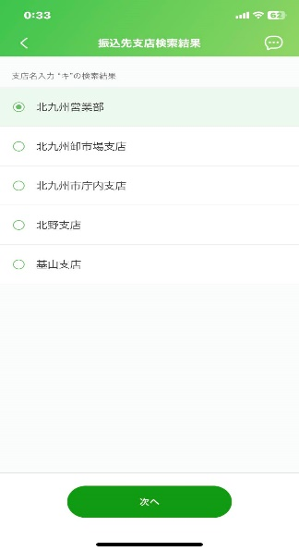 |  | 12.Chọn 北九州営業部 | 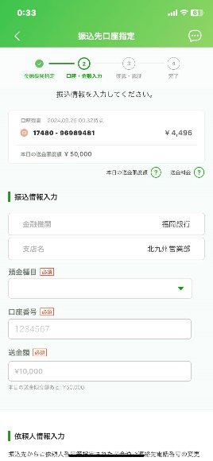
 |  | 13.Chọn 次へ
Đã che
Đã che

 |  | 14.Chọn vào dấu mũi tên | 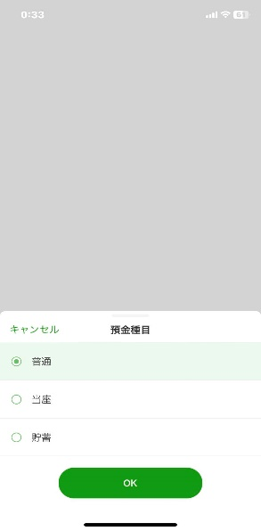
 |  | 15.Chọn loại thẻ 普通
 |  | 16.Chọn OK
Đã che

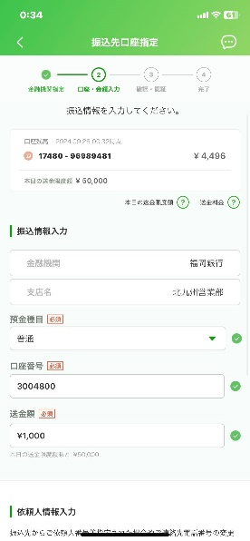 |  | 17.Nhập STK 3004800 | 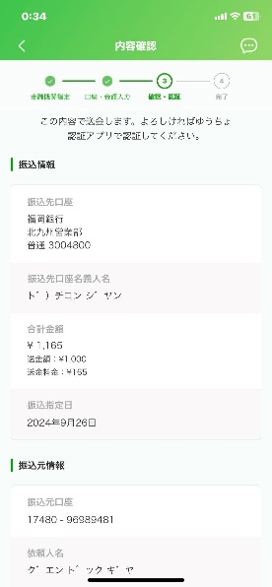
 |  | 18.Nhập số tiền thanh toán
 |  | 19.Bấm vào xác nhận
Đã che

Đã che

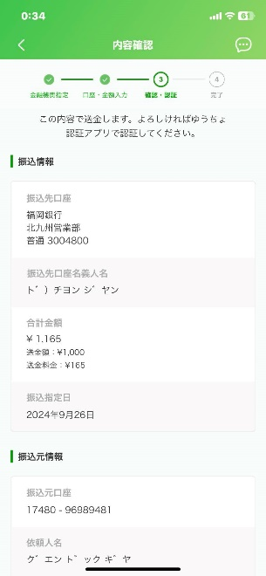 |  | Trước khi ấn nút chuyển cần xác nhận
 |  | Số tiền đã nhập
 |  | Tên tài khoản đã hiển thị
 |  | ド)チョンジャン
 |  | Là viết tắt của tên công ty

Đã che

